关系图
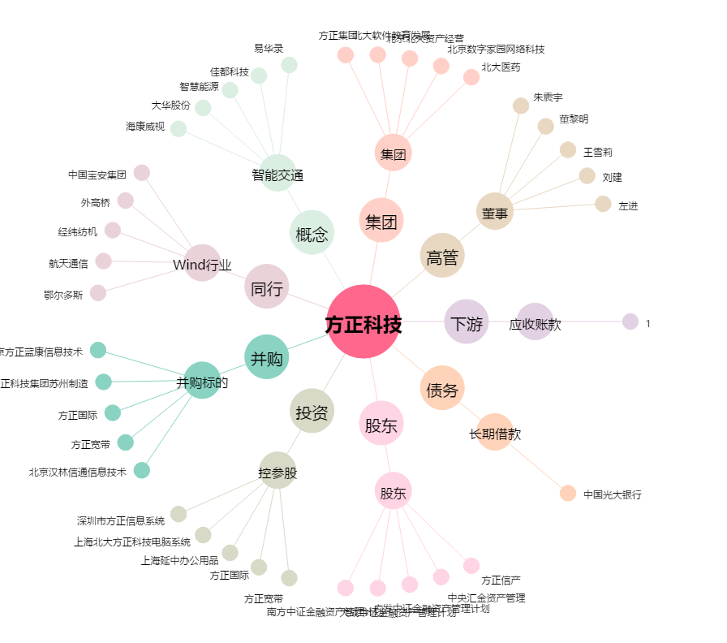
方正科技[600601.SH] - 关系概览图

